Sheet1
トルバプタンOD錠30mg「TE」 品質情報比較資料（案）
 | 後発医薬品 |  |  | 標準医薬品
製品名 | トルバプタンOD錠30mg「TE」 |  |  | サムスカOD錠30mg
会社名 | トーアエイヨー株式会社
薬価 | 薬価基準未収載 |  |  | 1錠 1,887.30円
成分名・規格 | 1錠中 日本薬局方トルバプタン 30mg |  |  | 1錠中 トルバプタン 30mg
添加剤 | 乳糖水和物、結晶セルロース、ヒドロキシプロピルセルロース、クロスカルメロースナトリウム、軽質無水ケイ酸、ステアリン酸マグネシウム、スクラロース、青色 2号アルミニウムレーキ
剤形 | 薄い青色の円形の両面割線入りの素錠 （口腔内崩壊錠）
外形 | 表面 | 裏面 | 側面

大きさ | 直径9.6mm 厚さ4.4mm 質量300mg
薬効分類名 | V2-受容体拮抗剤
効能又は効果 | ○腎容積が既に増大しており、かつ、腎容積の増大速度が速い常染色体優性多発性のう胞腎の進行抑制
 | 先発品のみが有する効能又は効果 ○抗利尿ホルモン不適合分泌症候群（SIADH）における低ナトリウム血症の改善
用法及び用量 | 〈常染色体優性多発性のう胞腎〉 通常、成人にはトルバプタンとして1日60mgを2回（朝45mg、夕方15mg）に分けて経口投与を開始する。1日60mgの用量で1週間以上投与し、忍容性がある場合には、1日90mg（朝60mg、夕方30mg）、1日120mg（朝90mg、夕方30mg）と1週間以上の間隔を空けて段階的に増量する。なお、忍容性に応じて適宜増減するが、最高用量は1日120mgまでとする。
 | 先発品のみが有する用法及び用量 〈SIADHにおける低ナトリウム血症〉 通常、成人にはトルバプタンとして7.5mgを1日1回経口投与する。必要に応じて、望ましい血清ナトリウム濃度に達するまで段階的に増量できる。なお、患者の状態により適宜増減するが、最高用量は1日60mgまでとする。
標準製剤との同等性 | 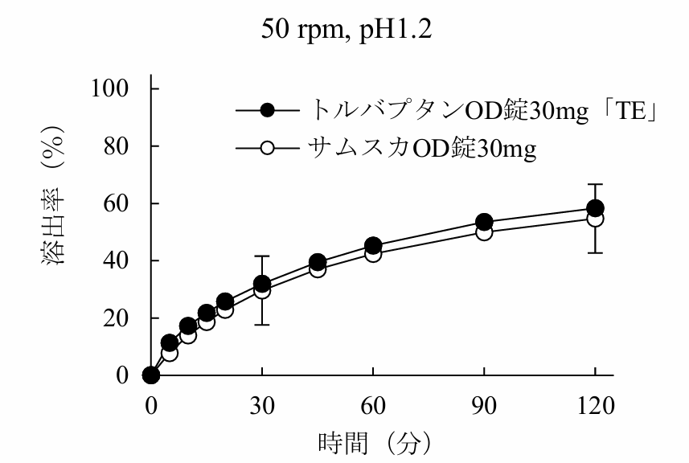 溶出試験（抜粋） （試験条件：パドル法50回転、試験液：pH1.2） トルバプタンOD錠30mg「TE」と標準製剤について、「後発医薬品の生物学的同等性試験ガイドライン」令和2年3月19日 薬生薬審発0319第1号に従い、溶出挙動を比較したところ、全ての試験条件において、両製剤の溶出挙動は類似していると判断された。 |  |  | 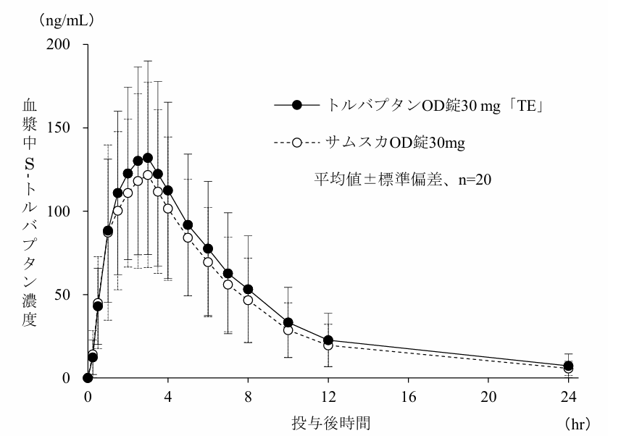 血漿中濃度（抜粋） （試験条件：健康成人男子、絶食単回経口投与、水あり） トルバプタンOD錠30mg「TE」及び標準製剤を、クロスオーバー法によりそれぞれ1錠（トルバプタンとして30mg）、健康成人男子に絶食時及び食後に単回経口投与して血漿中S-トルバプタン及びR-トルバプタン濃度を測定し、得られた薬物動態パラメータ（AUC0-24、Cmax）について、90%信頼区間法にて統計解析を行った結果、log(0.80)～log(1.25)の範囲内であり、両剤の生物学的同等性が確認された。
安定性 | PTP/アルミピローにおける加速試験（40℃、75％RH、6ヵ月）の結果、トルバプタンOD錠30mg「TE」は、通常の市場流通下において3年間安定であることが推定された。
規制区分 貯法 ［有効期間］ | 劇薬、処方箋医薬品 室温保存［3年］
包装 | 10錠（PTP）、100錠（PTP）
連絡先
 |  |  |  |  | 2026年8月作成

